提出書類一覧
融資計画書 提出書類一覧

NO | 提出書類 | 提出方法 | 要件 |  |  | 備考
 |  |  | （ア） | （イ） | （ウ）
融資計画書（ＳＩＩ指定書式）

1 | （様式第１）融資計画書 | 郵送 及び 電子メール （Excel） | ○ | ○ | ○
2 | （別添１）融資計画詳細 |  | ○ | ○ | ○ | ・４シート全て入力すること。 ※Ｅｘｃｅｌシート名：（別添１）融資計画詳細１～４
3 | （別添２）役員名簿（利子補給対象事業者） |  | ○ | ○ | ○ | ・利子補給対象事業者の情報を入力すること。
4 | （別添３）利子補給金の交付の対象となる経費リスト |  | ○ | ○ | ○
5 | （別添４）エネルギー消費効率の根拠（要件ア） |  | ○ | - | -
6 | （別添５）エネルギー消費原単位の改善根拠（要件イ） |  | - | ○ | -
7 | （別添６）省エネルギー取組の根拠（要件ウ） |  | - | - | ○
8 | （別添７）見込み省エネルギー量の算出 |  | ○ | ○ | ○
添付書類（自由書式）
9 | 見積書 | 郵送 | ○ | ○ | ○ | ・（別添３）利子補給金の交付の対象となる経費リストの整合性が確認できる見積書を添付すること。 ・作成日、作成者、宛先等が明記され、作成者の捺印がされていること。 ・費用の記載箇所がわかるようにマーカーや付箋等で印をつけること。
10 | 省エネ計算の裏付け資料 |  | ○ | ○ | ○ | ・設備のカタログや仕様書又は実測データ、図面等の省エネ計算の裏付け資料を添付すること。 ・作成者が明記されていること。 ・省エネ計算根拠の記載箇所がわかるよう、 マーカーや付箋等で印をつけること。 ・要件ア「照明や空調」、要件ウ「データセンターのクラウドサービス活用」については簡易的な計算ができる申請サポートツールを利用することも可能（使用は任意）。
＜提出書類の留意点＞
・書類は郵送及び電子メールにて提出すること（提出先は公募要領１５ページに記載）。
※全ての提出書類を郵送し、融資計画書（ＮＯ.１～８）は電子メールでも提出すること。
郵送で提出する際の注意事項
・「片面印刷」で出力・提出すること。
・全ての提出書類をコピーして保管し、（様式第１）融資計画書は原本を提出し、必ず写しを控えておくこと。
・複数の融資計画書を提出する際は、申請ごとにクリアファイル等に分けて提出すること。
・一覧に記載の提出書類ごとに中仕切りを挿入すること。
・Ａ４判のファイル（２穴タイプ）で綴じられるよう、全ての提出書類に2穴をあけておくこと。
※Ａ３となる場合には、折りたたんで提出すること（袋とじは不可）。
・ホチキス留めはしないこと。
電子メールで提出する際の注意事項
・メール件名は指定された件名で送付すること（件名は公募要領１５ページに記載）。
・添付ファイルは指定されたファイル名「新規融資分_融資計画書_利子補給対象事業者名」で送付すること。

【参考】見込み省エネルギー量の算出（要件アと要件ウ）
 | 【参考】見込み省エネルギー量の算出（要件アと要件ウ）

 | 新規融資の利子補給対象事業について、見込み省エネルギー量[kl/年]を算出いただきます。 本事業の見込み省エネルギー量の考え方は以下のとおりです。

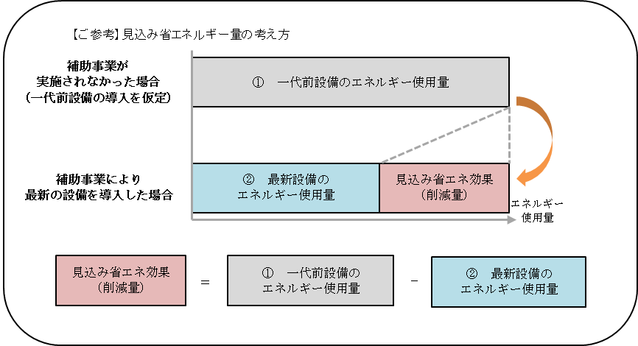

※「工作機械・射出成形機等」、「データセンターのクラウドサービス活用」の計算方法
 | の一例は以下のとおりです。
※要件ア「照明や空調」、要件ウ「データセンターのクラウドサービス活用」については
 | 簡易的な計算ができる申請サポートツールがあります（使用は任意）。

（様式第１）融資計画書
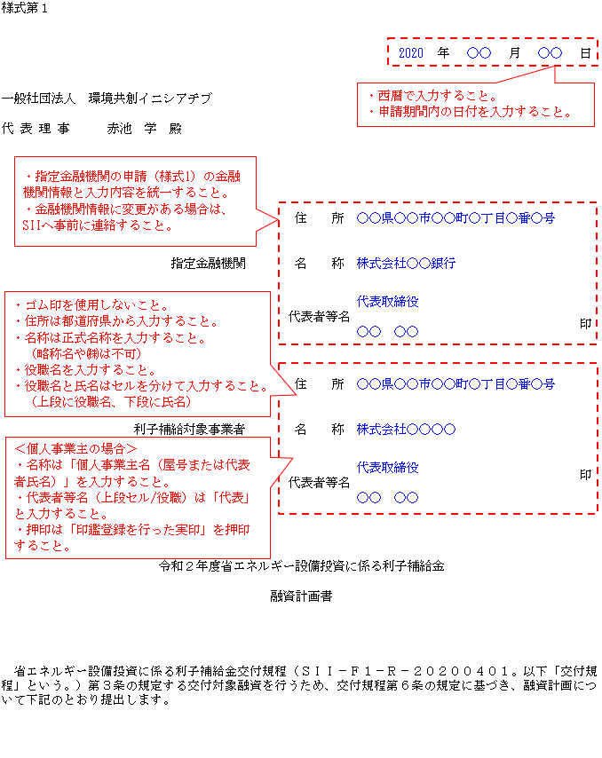
様式第１

 |  |  | 年 | 月 | 日

一般社団法人 環境共創イニシアチブ

代 表 理 事 赤池 学 殿

 |  | 住 所

 | 指定金融機関 | 名 称

 |  | 代表者等名 |  |  | 印

 |  | 住 所

 | 利子補給対象事業者 | 名 称

 |  | 代表者等名 |  |  | 印

 |  | 令和２年度省エネルギー設備投資に係る利子補給金

 |  | 融資計画書

省エネルギー設備投資に係る利子補給金交付規程（ＳＩＩ－Ｆ１－Ｒ－２０２００４０１。以下「交付規程」という。）第３条の規定する交付対象融資を行うため、交付規程第６条の規定に基づき、融資計画について下記のとおり提出します。

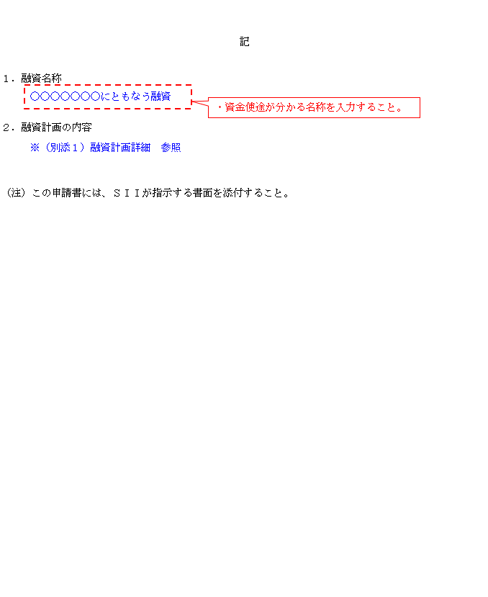

 |  | 記

１．融資名称

２．融資計画の内容

（注）この申請書には、ＳＩＩが指示する書面を添付すること。

（別添１）融資計画詳細1
＜入力例の返済条件＞
・返済間隔：月1回 ・返済日：月末 ・返済回数：84回（年12回×7年）
（別添１） |  |  |  | 融資計画
融資計画詳細 | 融資計画 |  |  | 交付申請
 |  |  |  | 実績報告
１．融資の内容

融資額 |  |  |  |  | 円 |  | 融資備考欄

元金均等返済額 |  |  |  |  | 円

シンジケートローンや協調融資等が
ある場合は入力すること。
最終弁済額 |  |  |  |  | 円

融資期間 |  | 自：
 |  | 至：
融資利率 |  |  |  |  | ％

・金銭消費貸借契約書内に明記する予定の内容を入力すること。
・日付は西暦で入力すること。
・融資期間は導入設備の法定耐用年数以内であること。
※法定耐用年数は「（別添3）利子補給金の交付の対象となる経費リスト」に入力する情報を確認すること。
・融資期間の1年間は365日であること。（うるう年は366日）
※法定対象年数が7年で融資期間の開始日が2020年11月1日の場合は、終了日は最長が2027年10月31日。
内 交付対象融資額 |  |  |  |  | 円

元金均等返済額 |  |  |  |  | 円

最終弁済額 |  |  |  |  | 円

・日付は西暦で入力すること。
・交付対象融資額は融資額の内、利子補給金の交付の対象となる金額を入力すること。
・交付対象融資期間は融資期間内かつ10年以内であること。
交付対象融資期間 |  | 自：
 |  | 至：
利子補給率 |  |  |  |  | ％

 | 1.0

２．申請する利子補給金の額

単位期間 |  |  | 利子補給金の額
 |  |  | 単位期間 |  |  |  | 融資残高 （円） | 交付対象融資 残高 （円） | 利子 補給率 | 利子補給金交付申請額（円）
 |  |  | 開始日 | 終了日 | 日数 | 日数 （合計） |  |  |  |  | 合計（円） | 融資額 | 交付対象融資額
2020年度 単位期間Ⅰ |  |  |  |  |  |  |  |  |  |  |  | - | -
上記、1.融資の内容＞交付対象融資期間の開始日、と同日を入力すること。
上記、1.融資の内容＞融資額、交付対象融資額、と同額を入力すること。
 |  |  |  |  |  |  |  |  |  |  |  | 0 | 0
 |  |  |  |  |  |  |  |  |  |  |  | 0 | 0
 |  |  |  |  |  |  |  |  |  |  |  | 0 | 0
 |  |  |  |  |  |  |  |  |  |  |  | 0 | 0
 |  |  |  |  |  |  |  |  |  |  |  | 0 | 0
 |  |  |  |  |  |  |  |  |  |  |  | 0 | 0
 |  |  |  |  |  |  |  |  |  |  |  | 0 | 0
2020年度 単位期間Ⅱ |  |  |  |  |  |  |  |  |  |  |  | 0 | 0
 |  |  |  |  |  |  |  |  |  |  |  | 0 | 0
 |  |  |  |  |  |  |  |  |  |  |  | 0 | 0
 |  |  |  |  |  |  |  |  |  |  |  | 0 | 0
 |  |  |  |  |  |  |  |  |  |  |  | 0 | 0
 |  |  |  |  |  |  |  |  |  |  |  | 0 | 0
 |  |  |  |  |  |  |  |  |  |  |  | 0 | 0
 |  |  |  |  |  |  |  |  |  |  |  | 0 | 0

・「開始日」、「終了日」、「融資残高」、「交付対象融資残高」、「利子補給率（最上段のみ）」を入力すること。
※その他の項目は自動で反映されます
・日付は西暦で入力すること。
・残高は開始日時点の金額を入力すること。
・単位期間内で返済が複数回に分かれる場合、それぞれの期間と残高を入力すること。

（別添２）役員名簿 (利子補給対象事業者)
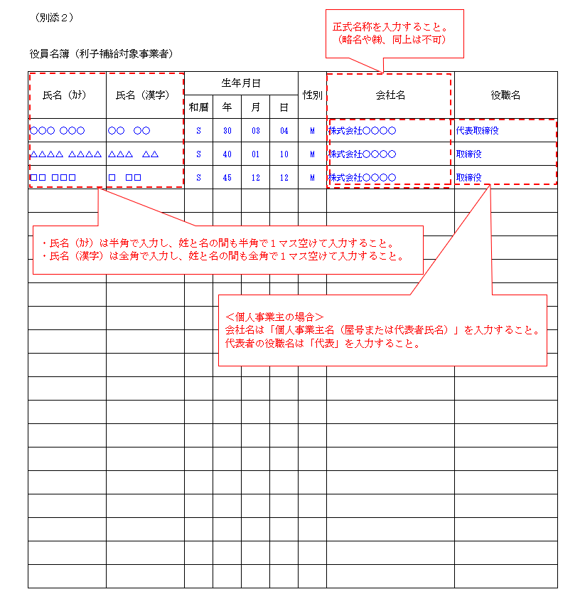
（別添２）

役員名簿（利子補給対象事業者）

氏名（ｶﾅ） | 氏名（漢字） | 生年月日 |  |  |  | 性別 | 会社名 | 役職名
 |  | 和暦 | 年 | 月 | 日

 |  | T |  |  |  | M
 |  | S |  |  |  | F
 |  | H
（注） 役員名簿については、氏名カナ（半角、姓と名の間も半角で１マス空け）、氏名漢字（全角、姓と名の間も全角で１マス空け）、生年月日（半角で大正はT、昭和はS、平成はH、数字は２桁半角）、性別（半角で男性はM、女性はF）、会社名及び役職名を入力すること。 また、外国人については、氏名漢字欄はアルファベットを、氏名カナ欄は当該アルファベットのカナ読みを入力すること。

（別添５）エネルギー消費原単位の改善根拠（要件イ）
（別添５）
エネルギー消費原単位の改善根拠（要件イ）

１．事業実施前の原単位及びエネルギー使用量

・注釈内容を確認の上入力すること。
・（別添7）見込み省エネルギー量の算出も合わせて入力・提出すること。
・必要に応じて原油換算表を利用すること。
・小数点以下の値が生じる場合は少数第四位を四捨五入して用いること。

２．事業実施後の原単位及びエネルギー使用量

３．原単位改善率

（注） エネルギー使用量の増減を計算に用いた定数や式等を具体的に示し、出来るだけ詳しく記入すること。 他の申請書類や添付資料と整合を取ること。 エネルギー消費原単位の算出にあたり原則、導入設備の生産量（ｔや㎥、ℓ等）を分母とすること。 生産量以外の単位を用いてエネルギー消費原単位改善の申請を行う場合は事前にSIIへ相談すること。 カタログや仕様書又は実測データ、図面等の裏付け資料を添付すること。

（別添７）見込み省エネルギー量の算出（要件アと要件ウ）
（別添７）
見込み省エネルギー量の算出（要件アと要件ウ） |  |  |  |  |  | 年間見込み省エネルギー率[%]
 |  |  |  |  |  | 年間見込み省エネルギー量[kl]

一代前モデルの１サイクルあたりの電力使用量：28.7kWh
導入予定設備の１サイクルあたりの電力使用量：20.2kWh
年間の想定サイクル数を200回として以下の式に代入し、見込み省エネルギー量[kWh/年]を算出。
（一代前モデルの1サイクルあたりの電力使用量[kWh] － 導入設備の1サイクルあたりの電力使用量[kWh]） × 年間想定サイクル数 × 導入台数 2台 ＝ 見込み省エネルギー量[kWh/年]
見込み省エネルギー量：3400kWh/年
見込み省エネルギー量[kWh/年]を以下の式に代入し、原油換算[kl/年]する。
見込み省エネルギー量[kl/年] = 見込み省エネルギー量[kWh/年] ÷ 1000 ×9.97[GJ]（熱量換算係数） × 0.0258[kl]（原油換算係数：10GJ=0.258kl）
見込み省エネルギー量：0.875kl/年
見込み省エネルギー率：29.6%/年
※算出根拠は、申請者自ら手計算した見込み省エネルギー計算を記載してもよい。l
No | 製品名 | 型番 | 年間見込み 省エネルギー率 [%] |  | 年間見込み 省エネルギー量 [kl] |  |  | 算出根拠
1 |  |  |  | % |  |  | kl

算出根拠は、別添「申請サポートツール（空調）」を利用。
比較対象設備の電力使用量：8,219kWh/年
導入予定設備の電力使用量：7,414kWh/年
上記を以下の式に代入し、見込み省エネルギー量[kWh/年]を算出。
・比較対象設備の電力使用量[kWh/年] － 導入予定設備の電力使用量[kWh/年] × 導入台数 5台 ＝ 見込み省エネルギー量[kWh/年]
見込み省エネルギー量：4,025kWh/年
見込み省エネルギー量[kWh/年]を以下の式に代入し、原油換算[kl/年]。
・見込み省エネルギー量[kl/年] = 見込み省エネルギー量[kWh/年] ÷ 1000 ×9.97[GJ]（熱量換算係数） × 0.0258[kl]（原油換算係数：10GJ=0.258kl）
見込み省エネルギー量：1.035kl/年
見込み省エネルギー率：9.8%/年
※算出根拠は、申請者自ら手計算した見込み省エネルギー計算を記載してもよい。
2 |  |  |  | % |  |  | kl

算出根拠は、別添「申請サポートツール（照明）」を利用。
比較対象設備の電力使用量：994kWh/年
導入予定設備の電力使用量：952kWh/年
上記を以下の式に代入し、見込み省エネルギー量[kWh/年]を算出。
・見込み省エネルギー量[kWh/年] = 比較対象設備の電力使用量[kWh] - 導入予定設備の電力使用量[kWh/年] × 導入台数 10台 ＝ 見込み省エネルギー量[kWh/年]
見込み省エネルギー量：420kWh/年
見込み省エネルギー量[kWh/年]を以下の式に代入し、原油換算[kl/年]。
・見込み省エネルギー量[kl/年] = 見込み省エネルギー量[kWh/年] ÷ 1000 ×9.97[GJ]（熱量換算係数） × 0.0258[kl]（原油換算係数：10GJ=0.258kl）
見込み省エネルギー量：0.108kl/年
見込み省エネルギー率：4.2%/年
※算出根拠は、申請者自ら手計算した見込み省エネルギー計算を記載してもよい。
3 |  |  |  | % |  |  | kl

算出根拠は、別添「申請サポートツール（データセンターのクラウドサービス活用）」を利用。
データセンター移行前システムの推計消費電力量：123,456kWh/年
PUE値の改善率：23％
上記を以下の式に代入し、見込み省エネルギー量[kWh/年]を算出。
・見込み省エネルギー量[kWh/年] = 推計消費電力量[kWh/年] × 改善率[%]
見込み省エネルギー量：‭28,394.88‬kWh/年
見込み省エネルギー量[kWh/年]を以下の式に代入し、原油換算[kl/年]。
・見込み省エネルギー量[kl/年] = 見込み省エネルギー量[kWh/年] ÷ 1000 ×9.97[GJ]（熱量換算係数） × 0.0258[kl]（原油換算係数：10GJ=0.258kl）
見込み省エネルギー量：7.304kl/年
見込み省エネルギー率：23.0%/年
※算出根拠は、申請者自ら手計算した見込み省エネルギー計算を記載してもよい。
4 |  |  |  | % |  |  | kl

（別添７）
見込み省エネルギーの算出（要件アと要件ウ）

No | 製品名 | 型番 | 年間見込み 省エネルギー率 [%] |  | 年間見込み 省エネルギー量 [kl] |  |  | 算出根拠
5 |  |  |  | % |  |  | kl

6 |  |  |  | % |  |  | kl

7 |  |  |  | % |  |  | kl

8 |  |  |  | % |  |  | kl

（別添７）
見込み省エネルギーの算出（要件アと要件ウ）

No | 製品名 | 型番 | 年間見込み 省エネルギー率 [%] |  | 年間見込み 省エネルギー量 [kl] |  |  | 算出根拠
9 |  |  |  | % |  |  | kl

10 |  |  |  | % |  |  | kl

11 |  |  |  | % |  |  | kl

12 |  |  |  | % |  |  | kl

（別添７）見込み省エネルギー量の算出（要件イ）
(別添７） |  |  |  |  |  |  |  |  |  |  |  |  |  |  |  |  |  |  |  |  |  |  |  | 別添5原単位改善_J7 | 実施前エネルギー使用量[kl/年]
見込み省エネルギー量の算出（要件イ） |  |  |  |  |  |  |  |  |  |  |  |  |  |  |  |  |  |  |  |  |  |  |  | 別添5原単位改善_J11 | 実施前生産量
 |  |  |  |  |  |  |  |  |  |  |  |  |  |  |  |  |  |  |  |  |  |  |  | 別添5原単位改善_S11 | 実施前生産量の単位
■エネルギー消費原単位 |  |  |  |  |  |  |  |  |  |  |  |  |  |  |  |  |  |  |  |  |  |  |  | 別添5原単位改善_J15 | 実施後エネルギー使用量[kl/年]
 |  |  |  |  |  |  |  |  |  |  |  |  |  |  |  |  |  |  |  |  |  |  |  | 別添5原単位改善_J19 | 実施後生産量
 | ＜事業実施前のエネルギー消費原単位【Ｃ】＞ |  |  |  |  |  |  |  |  |  |  |  |  |  |  |  |  |  |  |  |  |  |  | 別添5原単位改善_S19 | 実施後生産量の単位
 |  | 【Ａ】と【Ｂ】に値を入力してください |  |  |  | ＝ |  |  | … | 【Ｂ】 | 年間エネルギー使用量[kl] |  |  |  |  |  |  |  |  |  |  |  |  | 別添5原単位改善_AP36 | 見込み省エネルギー量[kl/年]

 |  |  |  |  |  |  |  |  | … | 【Ａ】 | 生産量 | [ |  | ] | ←単位をご入力ください
 |  | [ | kl | / | ]

 | ＜事業実施後のエネルギー消費原単位【Ｆ】＞
 |  | 【Ｄ】と【Ｅ】に値を入力してください |  |  |  | ＝ |  |  | … | 【Ｅ】 | 年間エネルギー使用量[kl]

 |  |  |  |  |  |  |  |  | … | 【Ｄ】 | 生産量 | [ |  | ] | ←単位をご入力ください
 |  | [ | kl | / | ]

■原単位改善率【Ｇ】
（
）
 |  | 【Ｃ】と【Ｆ】に値を入力してください |  |  |  | ＝ | 1 | － | 【Ｄ】と【Ｅ】に値を入力してください |  |  | … | 【Ｆ】 | 事業実施後のエネルギー消費原単位 |  |  |  |  | × | 100

 |  |  |  |  |  |  |  |  | 【Ａ】と【Ｂ】に値を入力してください |  |  | … | 【Ｃ】 | 事業実施前のエネルギー消費原単位

■見込み省エネルギー量の計算

 |  | 事業実施前 |  |  |  |  |  |  |  |  |  | 事業実施後 |  |  |  |  |  |  |  |  | 【G】 改善率 | 【H】 年間みなしエネルギー使用量[kl] | 【I】 年間みなし省エネルギー量[kl]
 |  | 【A】 生産量 |  |  | 単位 |  | 【B】 年間エネルギー使用量[kl] |  | 【C】 原単位 |  |  | 【D】 生産量 |  |  |  | 単位 | 【E】 年間エネルギー使用量[kl] | 【F】 原単位
 |  |  |  |  |  |  |  |  | (B)/(A) |  |  |  |  |  |  |  |  | (E)/(D) |  |  | 1-(F)/(C) | (A)×(F) | (B)-(H)
 |  | 0.000 |  |  | 0 |  | 0.000 |  | 0.000 |  |  | 0.000 |  |  |  | 0 | 0.000 | 0.000 |  |  | 0.00% | 0.000 | 0.000

エネルギー使用量の原油換算表（任意）
エネルギー使用量の原油換算表（任意）

※グレー部分のみ入力可能。
エネルギー使用量の原油換算表

 |  |  | 単位 | 換算 係数 (GJ/ 単位) | 2019年度（実績） |  |  | 2021年度（導入後）
 |  |  |  |  | 使用量 A | 販売した副生エネルギーの量 B | 差引後の熱量 (A-B)×換算係数 | 使用量 C | 販売する副生エネルギーの量 D | 差引後の熱量 (C-D)×換算係数
 |  |  |  |  | 数値 | 数値 | 熱量（GJ） | 数値 | 数値 | 熱量（GJ）
生産量 |  |  |  |  | ａ | 0.0 |  |  | 0.0
燃料及び熱 | 原油 |  | ｋｌ | 38.2 | 0.0 | 0.0 | 0.0 | 0.0 | 0.0 | 0.0
 | 原油のうちコンデンセート（ＮＧＬ） |  | ｋｌ | 35.3 | 0.0 | 0.0 | 0.0 | 0.0 | 0.0 | 0.0
 | 揮発油（ガソリン） |  | ｋｌ | 34.6 | 0.0 | 0.0 | 0.0 | 0.0 | 0.0 | 0.0
 | ナフサ |  | ｋｌ | 33.6 | 0.0 | 0.0 | 0.0 | 0.0 | 0.0 | 0.0
 | 灯油 |  | ｋｌ | 36.7 | 0.0 | 0.0 | 0.0 | 0.0 | 0.0 | 0.0
 | 軽油 |  | ｋｌ | 37.7 | 0.0 | 0.0 | 0.0 | 0.0 | 0.0 | 0.0
 | Ａ重油 |  | ｋｌ | 39.1 | 0.0 | 0.0 | 0.0 | 0.0 | 0.0 | 0.0
 | Ｂ・Ｃ重油 |  | ｋｌ | 41.9 | 0.0 | 0.0 | 0.0 | 0.0 | 0.0 | 0.0
 | 石油アスファルト |  | ｔ | 40.9 | 0.0 | 0.0 | 0.0 | 0.0 | 0.0 | 0.0
 | 石油コークス |  | ｔ | 29.9 | 0.0 | 0.0 | 0.0 | 0.0 | 0.0 | 0.0
 | 石油ガス | 液化石油ガス(ＬＰＧ) | ｔ | 50.8 | 0.0 | 0.0 | 0.0 | 0.0 | 0.0 | 0.0
 |  | 石油系炭化水素ガス | 千ｍ３ | 44.9 | 0.0 | 0.0 | 0.0 | 0.0 | 0.0 | 0.0
 | 可燃性 天然ガス | 液化天然ガス(ＬＮＧ) | ｔ | 54.6 | 0.0 | 0.0 | 0.0 | 0.0 | 0.0 | 0.0
 |  | その他可燃性天然ガス | 千ｍ３ | 43.5 | 0.0 | 0.0 | 0.0 | 0.0 | 0.0 | 0.0
 | 石炭 | 原料炭 | ｔ | 29 | 0.0 | 0.0 | 0.0 | 0.0 | 0.0 | 0.0
 |  | 一般炭 | ｔ | 25.7 | 0.0 | 0.0 | 0.0 | 0.0 | 0.0 | 0.0
 |  | 無煙炭 | ｔ | 26.9 | 0.0 | 0.0 | 0.0 | 0.0 | 0.0 | 0.0
 | 石炭コークス |  | ｔ | 29.4 | 0.0 | 0.0 | 0.0 | 0.0 | 0.0 | 0.0
 | コールタール |  | ｔ | 37.3 | 0.0 | 0.0 | 0.0 | 0.0 | 0.0 | 0.0
 | コークス炉ガス |  | 千ｍ３ | 21.1 | 0.0 | 0.0 | 0.0 | 0.0 | 0.0 | 0.0
 | 高炉ガス |  | 千ｍ３ | 3.41 | 0.0 | 0.0 | 0.0 | 0.0 | 0.0 | 0.0
 | 転炉ガス |  | 千ｍ３ | 8.41 | 0.0 | 0.0 | 0.0 | 0.0 | 0.0 | 0.0
 | その他の燃料 | 都市ガス１３A | 千ｍ３ |  | 0.0 | 0.0 | 0.0 | 0.0 | 0.0 | 0.0
 |  |  |  |  | 0.0 | 0.0 | 0.0 | 0.0 | 0.0 | 0.0
 |  |  |  |  | 0.0 | 0.0 | 0.0 | 0.0 | 0.0 | 0.0
 | 産業用蒸気 |  | GＪ | 1.02 | 0.0 | 0.0 | 0.0 | 0.0 | 0.0 | 0.0
 | 産業用以外の蒸気 |  | GＪ | 1.36 | 0.0 | 0.0 | 0.0 | 0.0 | 0.0 | 0.0
 | 温水 |  | GＪ | 1.36 | 0.0 | 0.0 | 0.0 | 0.0 | 0.0 | 0.0
 | 冷水 |  | GＪ | 1.36 | 0.0 | 0.0 | 0.0 | 0.0 | 0.0 | 0.0
電気 | 一般電気事業者 | 昼間買電 | 千ｋWh | 9.97 | 0.0 | 0.0 | 0.0 | 0.0 | 0.0 | 0.0
 |  | 夜間買電 | 千ｋWh | 9.28 | 0.0 | 0.0 | 0.0 | 0.0 | 0.0 | 0.0
 | その他 | 上記以外の買電 | 千ｋWh | 9.76 | 0.0 | 0.0 | 0.0 | 0.0 | 0.0 | 0.0
 |  | 自家発電 | 千ｋWh | 9.76 | 0.0 | 0.0 | 0.0 | 0.0 | 0.0 | 0.0
 | 自家発電以外の計 h |  | 千ｋWh | - | 0.0 | 0.0 | - | 0.0 | 0.0 | -
熱量合計 |  |  | GJ |  |  |  | 0.0 |  |  | 0.0
原油換算量 (10GJ=0.258kl) |  |  | kl |  | ｂ |  | 0.0 | ｃ |  | 0.0
エネルギー原単位 |  |  | kl/ |  | ｄ |  | #DIV/0! | ｅ |  | #DIV/0!
 | （注） | ・導入後のエネルギー使用量は、利子補給対象事業に係るエネルギー消費量の差異のみを織り込む。
 |  | ・事業場への入出のエネルギー全てに関して記述すること。
 |  | ・蒸気、温水及び冷水の換算係数に相当する係数で当該熱を発生させるために使用された燃料の発熱量を算定する上で
 |  | 適切と認められるものを求めることができるときは、換算係数に代えて当該係数を用いることができる。
 |  | ・導入後に生産量や稼働時間等が減る見込みがある場合、導入後の生産量は過去の実績年度と同じとすることとし、
 |  | 同条件として省エネルギー計算すること。

【エネルギー原単位の改善効果】 |  |  |  |  | #DIV/0! | ％ | 1-(ｅ/ｄ)

